前提
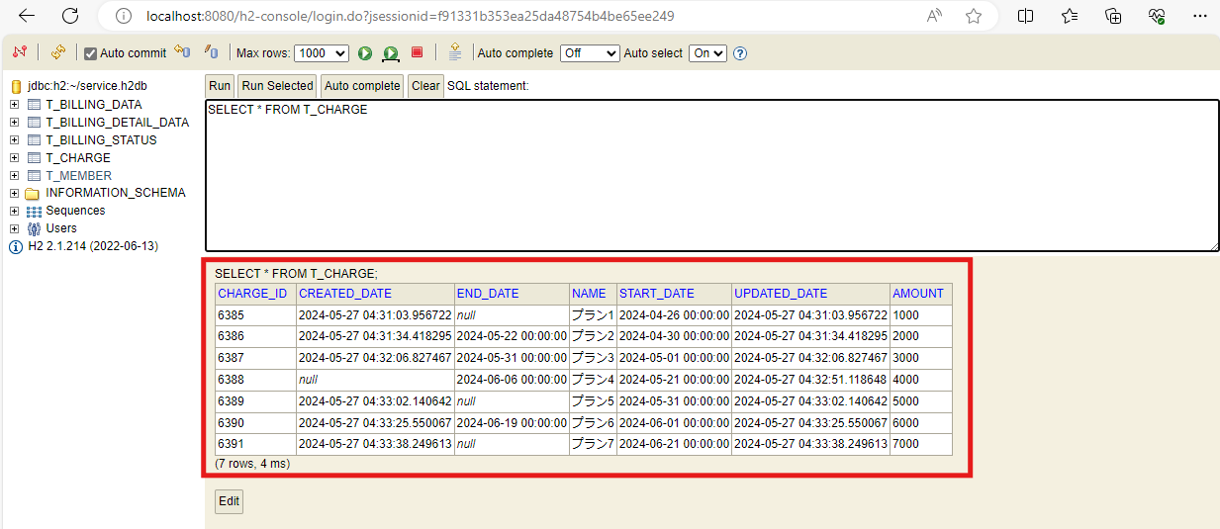
2024-05-27

料金情報作成

ケース1
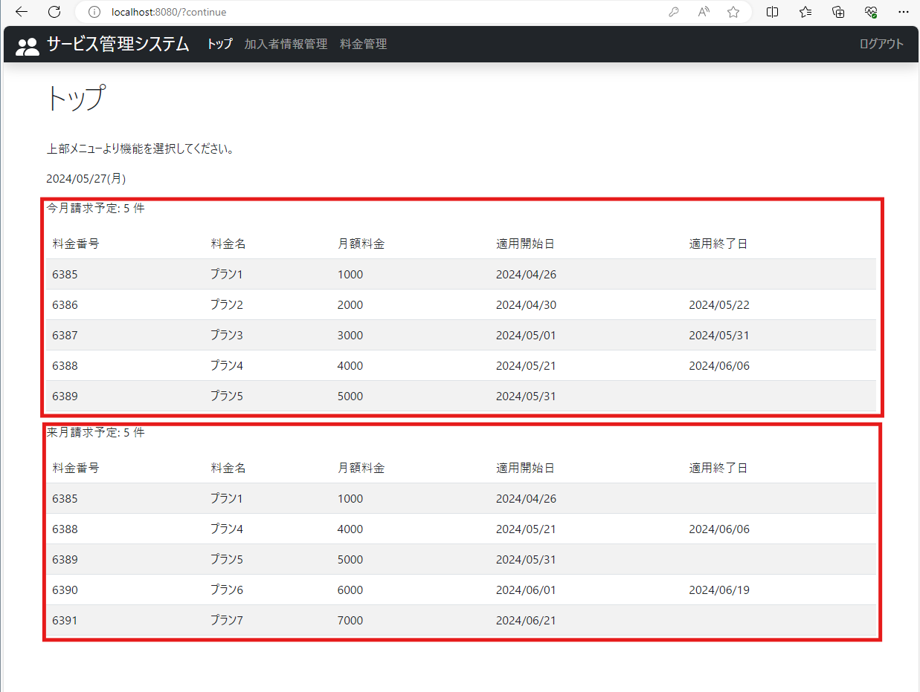
2024-05-27
テスト内容 | 1.ログイン画面でログインボタンを押下
確認内容 | 1-1.今月請求予定の料金プランの件数が表示されていること
 | 1-2.今月請求予定の料金プランのテーブルが表示されていること
 | 1-3.来月請求予定の料金プランの件数が表示されていること
 | 1-4.来月請求予定の料金プランのテーブルが表示されていること

